Arkusz1
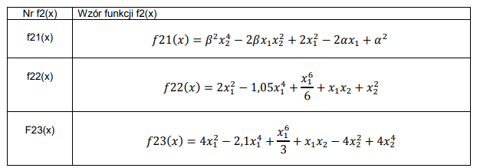
alfa =5 | beta = 1

Z tabeli 1 wybrano 2 (wzór różnicy kwadratów)

z drugiej tabeli wybrano funkcje 1

